Datos personales
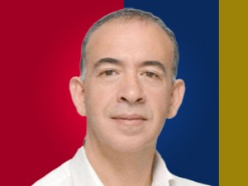

Nombres: | Fabián Alberto
Apellidos: | Ledesma Ayora
Facebook: | https://www.facebook.com/fabian.ledesma.792
Twitter: | @FABIANLEDESMA12
Descripción:

